New Matrix - FR
Pour plus de détails, veuillez consulter la TROUSSE DE DEMANDE DE CERTIFICATION DU CCCPE | De base - Le contenu de l'enseignement est pertinent à l'ergonomie. |  |  |  |  | Spécifique - L'enseignement s'applique à l'ergonomie et utilise des exemples dans ce domaine. |  |  |  |  |  |  |  | en vigueur: avril 2021

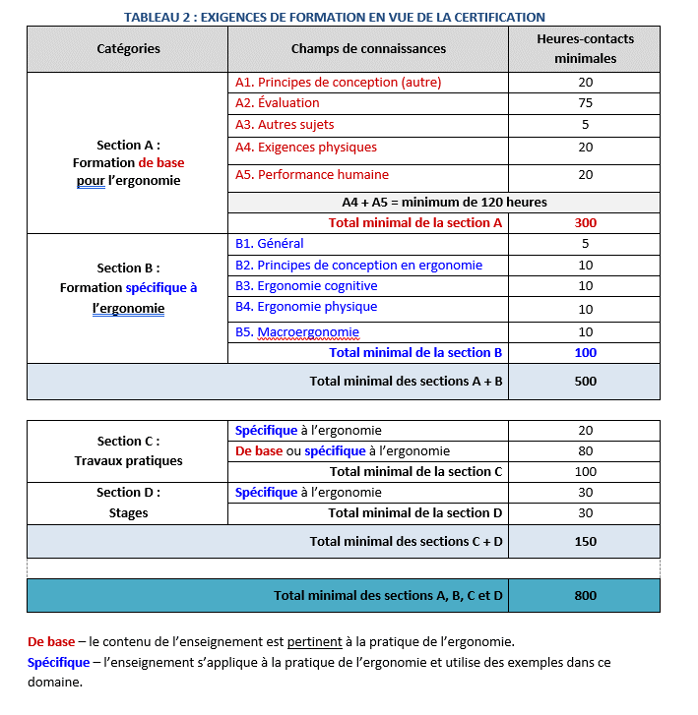
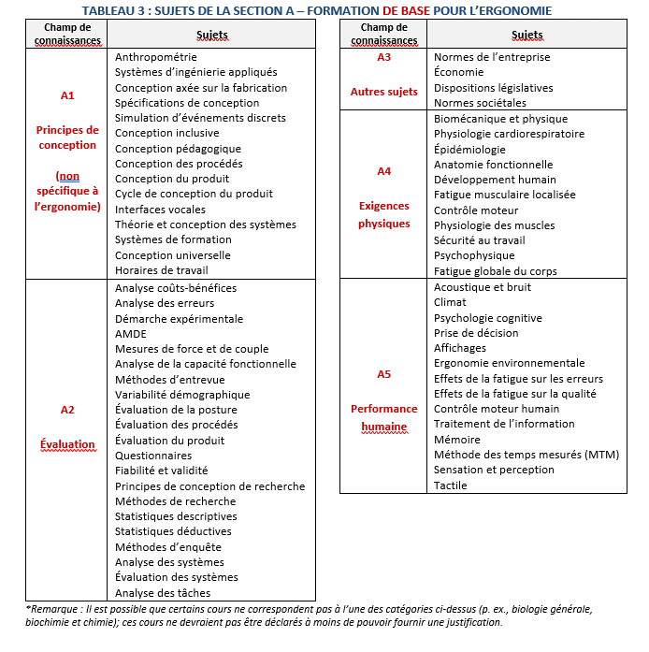
Tableau 6: Relevé de cours et d'heures-contacts
Sections | Section A: Foundational for Ergonomics/Human Factors |  |  |  |  | Section B: Specific to Ergonomics/Human Factors |  |  |  |  | Section C: Laboratory Work |  | Section D: Field Work | Totaux
Numéro de cours et titre | A1 Design Concepts (other) | A2 Evalua- tion | A3 Other Topics | A4 Physical Demands | A5 Human Perform- ance | B1 General | B2 Design Concepts: Ergo/HF | B3 Cognitive Ergo/HF | B4 Physical Ergo/HF | B5 Macro Ergo/HF | Spécifique à l'ergo | De base ou spécique à l'ergo | Spécifique à l'ergo | Tot. cours A + B (valeurs >45 marquées) | Tot. cours A+B+C+D
Ex.: KIN123 - Introduction à la biomécanique | 0 | 9 | 10 | 15 | 12 | 0 | 0 | 0 | 0 | 0 | 0 | 20 | 0 | 46.0 | 66.0
Ex.: KIN456 - Ergonomie physique avancée | 2 | 0 | 0 | 2 | 2 | 4 | 3 | 1 | 18 | 2 | 2 | 8 | 20 | 34.0 | 64.0
(Note: remplacez les exemples avec vos infos.) |  |  |  |  |  |  |  |  |  |  |  |  |  | 0.0 | 0.0
 |  |  |  |  |  |  |  |  |  |  |  |  |  | 0.0 | 0.0
 |  |  |  |  |  |  |  |  |  |  |  |  |  | 0.0 | 0.0
 |  |  |  |  |  |  |  |  |  |  |  |  |  | 0.0 | 0.0
 |  |  |  |  |  |  |  |  |  |  |  |  |  | 0.0 | 0.0
 |  |  |  |  |  |  |  |  |  |  |  |  |  | 0.0 | 0.0
 |  |  |  |  |  |  |  |  |  |  |  |  |  | 0.0 | 0.0
 |  |  |  |  |  |  |  |  |  |  |  |  |  | 0.0 | 0.0
 |  |  |  |  |  |  |  |  |  |  |  |  |  | 0.0 | 0.0
 |  |  |  |  |  |  |  |  |  |  |  |  |  | 0.0 | 0.0
 |  |  |  |  |  |  |  |  |  |  |  |  |  | 0.0 | 0.0
 |  |  |  |  |  |  |  |  |  |  |  |  |  | 0.0 | 0.0
 |  |  |  |  |  |  |  |  |  |  |  |  |  | 0.0 | 0.0
 |  |  |  |  |  |  |  |  |  |  |  |  |  | 0.0 | 0.0
 |  |  |  |  |  |  |  |  |  |  |  |  |  | 0.0 | 0.0
 |  |  |  |  |  |  |  |  |  |  |  |  |  | 0.0 | 0.0
 |  |  |  |  |  |  |  |  |  |  |  |  |  | 0.0 | 0.0
 |  |  |  |  |  |  |  |  |  |  |  |  |  | 0.0 | 0.0
 |  |  |  |  |  |  |  |  |  |  |  |  |  | 0.0 | 0.0
 |  |  |  |  |  |  |  |  |  |  |  |  |  | 0.0 | 0.0
 |  |  |  |  |  |  |  |  |  |  |  |  |  | 0.0 | 0.0
 |  |  |  |  |  |  |  |  |  |  |  |  |  | 0.0 | 0.0
 |  |  |  |  |  |  |  |  |  |  |  |  |  | 0.0 | 0.0
 |  |  |  |  |  |  |  |  |  |  |  |  |  | 0.0 | 0.0
 |  |  |  |  |  |  |  |  |  |  |  |  |  | 0.0 | 0.0
 |  |  |  |  |  |  |  |  |  |  |  |  |  | 0.0 | 0.0
 |  |  |  |  |  |  |  |  |  |  |  |  |  | 0.0 | 0.0
 |  |  |  |  |  |  |  |  |  |  |  |  |  | 0.0 | 0.0
 |  |  |  |  |  |  |  |  |  |  |  |  |  | 0.0 | 0.0
 |  |  |  |  |  |  |  |  |  |  |  |  |  | 0.0 | 0.0
 |  |  |  |  |  |  |  |  |  |  |  |  |  | 0.0 | 0.0
 |  |  |  |  |  |  |  |  |  |  |  |  |  | 0.0 | 0.0
 |  |  |  |  |  |  |  |  |  |  |  |  |  | 0.0 | 0.0
 |  |  |  |  |  |  |  |  |  |  |  |  |  | 0.0 | 0.0
 |  |  |  |  |  |  |  |  |  |  |  |  |  | 0.0 | 0.0
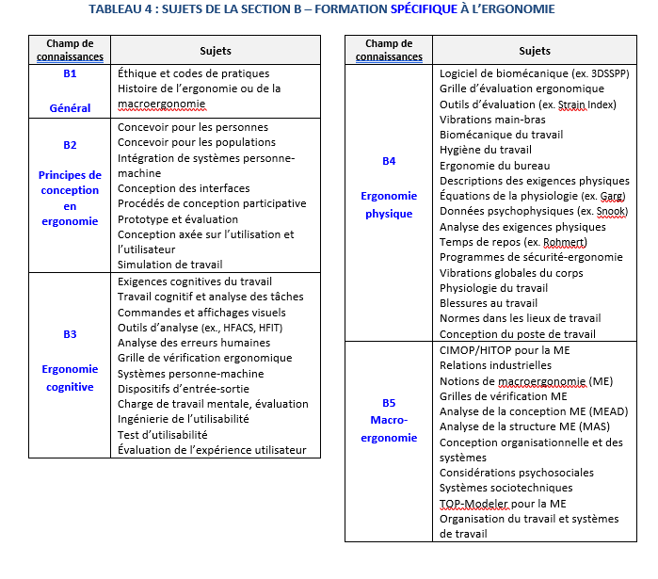
 |  |  |  |  |  |  |  |  |  |  |  |  |  | 0.0 | 0.0
 |  |  |  |  |  |  |  |  |  |  |  |  |  | 0.0 | 0.0
 |  |  |  |  |  |  |  |  |  |  |  |  |  | 0.0 | 0.0
 |  |  |  |  |  |  |  |  |  |  |  |  |  | 0.0 | 0.0
 |  |  |  |  |  |  |  |  |  |  |  |  |  | 0.0 | 0.0
 |  |  |  |  |  |  |  |  |  |  |  |  |  | 0.0 | 0.0
 |  |  |  |  |  |  |  |  |  |  |  |  |  | 0.0 | 0.0
 |  |  |  |  |  |  |  |  |  |  |  |  |  | 0.0 | 0.0
 |  |  |  |  |  |  |  |  |  |  |  |  |  | 0.0 | 0.0
 |  |  |  |  |  |  |  |  |  |  |  |  |  | 0.0 | 0.0
 |  |  |  |  |  |  |  |  |  |  |  |  |  | 0.0 | 0.0
 |  |  |  |  |  |  |  |  |  |  |  |  |  | 0.0 | 0.0
 |  |  |  |  |  |  |  |  |  |  |  |  |  | 0.0 | 0.0
 |  |  |  |  |  |  |  |  |  |  |  |  |  | 0.0 | 0.0
 |  |  |  |  |  |  |  |  |  |  |  |  |  | 0.0 | 0.0
 |  |  |  |  |  |  |  |  |  |  |  |  |  | 0.0 | 0.0
 |  |  |  |  |  |  |  |  |  |  |  |  |  | 0.0 | 0.0
 |  |  |  |  |  |  |  |  |  |  |  |  |  | 0.0 | 0.0
Totaux | A: Formation de base pour l'ergonomie |  |  |  |  | B: Formation spécifique à l'ergonomie |  |  |  |  | C: Travaux pratiques |  | D: Stages
 | Conception (autre) | Évaluation | Autres sujets | Exigences physiques | Performance | Général | Conception (ergo) | Cognitive (ergo) | Physique (ergo) | Macro ergo | Spécifique à l'ergo | De base ou spécifique | Spécifique à l'ergo
Total d'heures-contacts par colonne | 2.0 | 9.0 | 10.0 | 17.0 | 14.0 | 4.0 | 3.0 | 1.0 | 18.0 | 2.0 | 2.0 | 28.0 | 20.0
Minimum d'heures-contacts par colonne | 20 | 75 | 5 | 20 | 20 | 5 | 10 | 10 | 10 | 10 | 20 |  | 30
Total d'heures-contacts pour A4 + A5 |  |  |  | 31.0
Minimum d'heures-contacts pour A4 + A5 |  |  |  | Min A4 + A5 = 120
Total d'heures-contacts par section | 52.0 |  |  |  |  | 28.0 |  |  |  |  | 30.0
Minimum d'heures-contact par section | Minimum for Section A = 300 |  |  |  |  | Minimum for Section B = 100 |  |  |  |  | Minimum for C = 100
Total d'heures-contacts entre les sections | 80.0 |  |  |  |  |  |  |  |  |  | 50.0
Min. d'heures-contacts entre les sections | Minimum for Sections A + B = 500 |  |  |  |  |  |  |  |  |  | Minimum for Sections C + D = 150
Grand total d'heures-contacts | 130.0
Grand total minimum d'heures-contacts | Minimum grand total for Sections A + B + C + D = 800

Code de couleur | Total suffisant |  |  | Tot. trop faible |  |  | Total marqué

